关系图
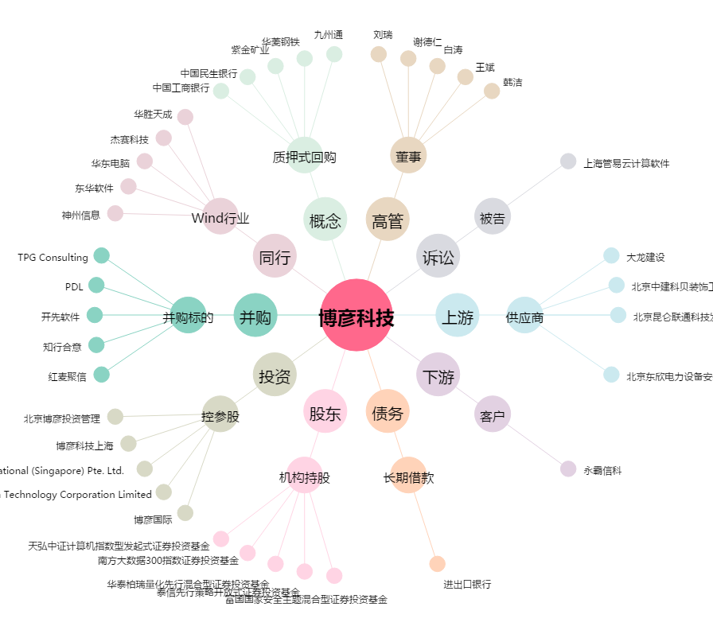
博彦科技[002649.SZ] - 关系概览图

